Cálculo hasta momentos
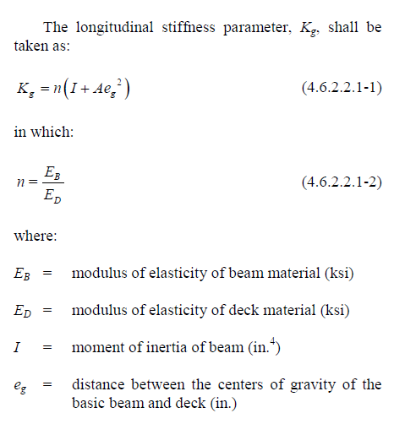

Vigas interiores, Losa de Concreto 4.6.2.2

L puente(L) | 8.5 | m | 27.89 | ft
L vigas(S) | 3.1 | m | 10.17 | ft
ancho aceras | 65 | cm
alto aceras | 5 | cm
e asfalto | 5 | cm
e. losa(ts) | 23 | cm | 9.06 | in
# de vigas(Nb) | 4
h vigas | 100 | cm
b vigas | 50 | cm
Ancho calzada | 8.6 | m
Ancho volado | 60 | cm
Ancho barrera | 30 | cm
Alto barrera | 100 | cm

kg | 23077916.667 | cm4 | 554449.16571 | in4

 | 61.5
Verificación aplicabilidad
S | cumple
ts | cumple
L | cumple
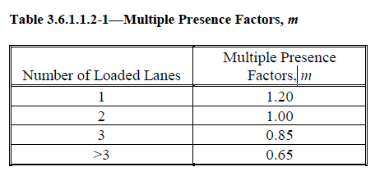
Nb | cumple
Kg | cumple

# de carriles posibles | 2

factores de multiple presencia a usarse
m (1 carril) | 1.2
m (2 carriles) | 1

Factores distribucion de carga para momento por carga viva
gint1 | 0.731
gint2 | 0.795

gint | 0.795

de | 30 | cm | 0.98 | ft
e(2 carriles) | 0.878

distancia primera llanta del primer vehiculo al eje de la viga interior
2.8
distancia segunda llanta del primer vehiculo al eje de la viga interior
1

gext1 | 0.735
gext2 | 0.698
gext | 0.735

Cargas lineales muertas
bint | 3.1 | m
bext | 2.15 | m

D losa int | 1.71 | t/m
D losa ext | 1.19 | t/m
D asfalto int | 0.3472 | t/m
D asfalto ext | 0.2408 | t/m
P barrera | 0.72 | t/m
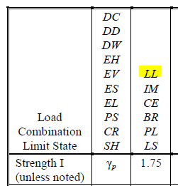
P barrera distribuido en vigas | 0.36 | t/m
P acera | 0.078 | t/m
P acera distribuido en vigas | 0.039 | t/m
P vigas | 1.200 | t/m

Mk máx | 63.93 | tm | (obtenido con lineas de influencia al calcular la max. Flexion entre el camion de diseño y el tandem
 |  |  | ,ambos incluyen fatiga y la sobrecarga vehicular)
Factores de incremento de cargas
γDC | 1.25
γDW | 1.5
γLL | 1.75

Refuerzo long. Vigas interiores |  |  | (suponemos que todos se dan en el centro de la viga)
MLL int | 88.90 | tm
MDC int | 37.37 | tm
MDW int | 4.70 | tm

Mt int | 130.97 | tm

Refuerzo long. Vigas exteriores
MLL ext | 82.28 | tm
MDC ext | 31.45 | tm
MDW ext | 3.26 | tm

Mt ext | 117.00 | tm

Acero a flexión interior
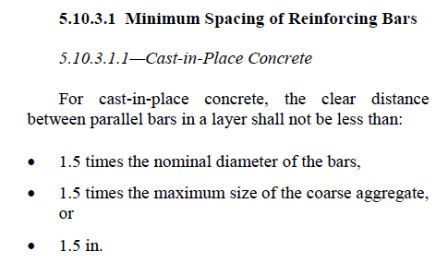
 | fy | 4200
 | f'c | 280

 | h viga | 123 | cm
 | bint | 310 | cm
 | varilla | 28 | mm | (supuesta)
 | s | 5 | cm |  | S mín | 4.2 | cm
 | rec | 6 | cm |  | rec min | 1.5 | in | 3.81 | cm
 | d supuesta | 110.3 | cm
 | est | 14 | mm
 | phi | 0.9
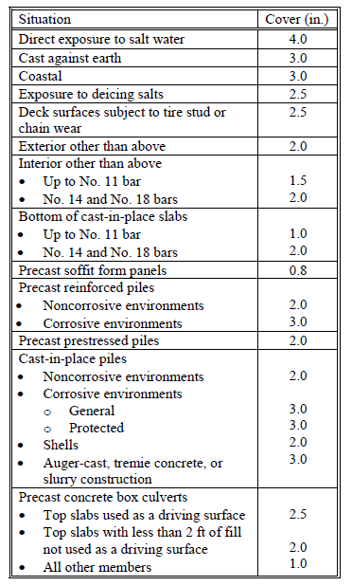
 | Mt int | 130.97 | tm
 | Rn | 3.86 | kg/cm2
 | ρ | 0.093 | %
 | As | 31.67 | cm2
 | a | 1.80 | cm | ts | 23 | cm | a<ts para que la suposicion del bloque de
 | A. var | 6.16 | cm2 |  |  |  | compresión sea valida
 | #var calc. | 5.14
 | #var adop. | 6

ancho necesario (2 capas) |  | 33.2 | cm | b viga | 50 | cm | ( comprobar si alcanzan las varillas en el arreglo)

 | d calc. | 110.3 | cm | ("d" empieza en el centro de gravedad de las varillas")

Acero al corte interior
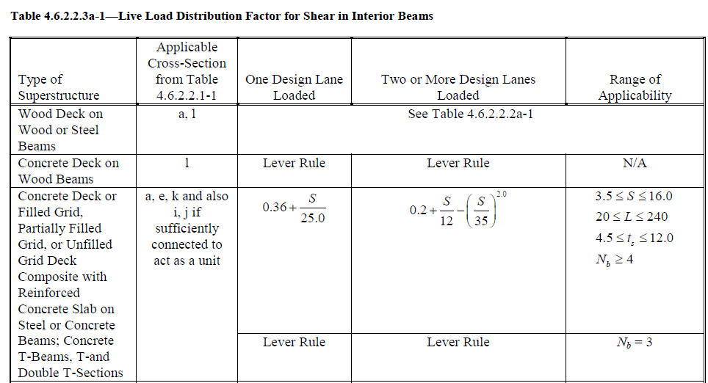

L vigas(S) | 3.10 | m | 10.17 | ft | cumple
L puentes (L) | 8.50 | m | 27.89 | ft | cumple
ancho losa(ts) | 23.00 | cm | 9.06 | in | cumple
# vigas (Nb) | 4.00 |  |  |  | cumple

gint1 | 0.92
gint2 | 0.96

gint | 0.96
Diseño cerca del apoyo
VLL( solo alcanzan 2ejes!), con lineas de influencia

Camión de diseño+carril
y1 | 1.00
y2 | 0.50
carga camión | 19.30 | t
Vcamión | 28.90 | t
Vvehiculos | 4.11 | t
VLLt | 33.02 | t

Tandem de diseño+carril
y1 | 1.00
y2 | 0.86
carga tandem | 15.08 | t
Vcamión | 28.00 | t
Vvehiculos | 4.11 | t
VLLt | 32.11 | t

VLL | 33.02 | t

D losa int | 1.71 | t/m
D asfalto int | 0.3472 | t/m
D barrera distribuido en vigas | 0.36 | t/m
D acera distribuido en vigas | 0.039 | t/m
D vigas | 1.2 | t/m

Factores de incremento de cargas
γDC | 1.25
γDW | 1.5
γLL | 1.75
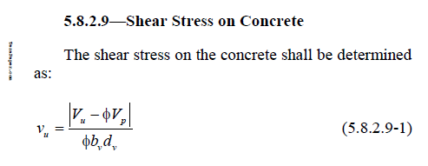
VDCint | 17.59 | t
VDWint | 2.21 | t
VLLint | 55.65 | t
Vtint | 75.45 | t

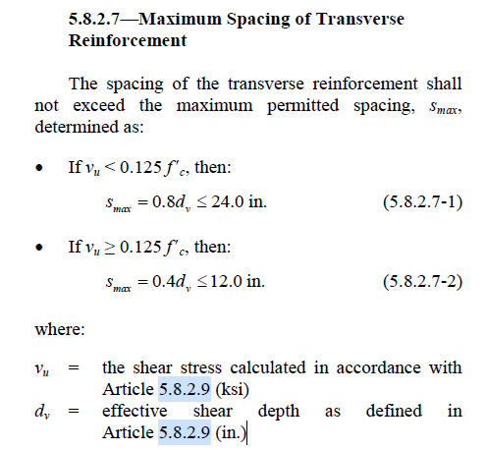
Acero
est | 14 | mm
area est.(Av) | 3.08 | cm2
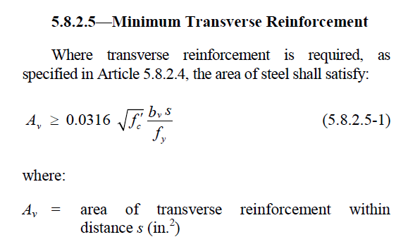
hviga | 123 | cm
ølong | 28 | mm
d | 110.3 | cm
bw | 50 | cm
øv | 0.9
f'c | 280 | kg/cm2
fy | 4200 | kg/cm2

dv | 99.27 | cm
vu | 16.89 | kg/cm2
0,18f'c | 50.4 | kg/cm2 | no usar puntal-tensor
Smax1 | 58.33 | cm

$$\frac{Av∗fy}{0,0316∗{70,037}^{0,5}∗bv∗\sqrt{f^{′}c}}≥S$$
0,125f'c | 35 | kg/cm2
Smáx2 | 60.96 | cm

S supuesto | 30 | cm | menor al máximo

Mtint | 130.97 | tm
As | 31.67 | cm2

εs | 0.0032096796639
β | 1.41

Vc | 31.00 | t
θ | 40.23 | º
α | 90 | º

$$Vc=\frac{0,0316}{{2,54}^{2}∗{70,307}^{0,5}∗2,205}∗β∗\sqrt{f^{′}c}∗bv∗dv$$
Vs | 50.57 | t
Vn | 81.57 | t

eficiencia | 1.03

Diseño lejos y en el apoyo

a | 0 | m
(L-a)/L | 1.000
a/L | 0.000
b | 8.50 | m
Camión de diseño+carril
y1 | 1.00
y2 | 0.498
carga camión | 19.30 | t
Vcamión | 28.90 | t
Vvehiculos | 4.11 | t
VLLt | 33.02 | t

Tandem de diseño+carril
y1 | 1.00
y2 | 0.856
carga tandem | 15.08 | t
Vtandem | 28.00 | t |  |  |  | gint flexión | 0.795
Vvehiculos | 4.11 | t |  |  |  | MLL | 0.00 | del programa
VLLt | 32.11 | t |  |  |  | MLLγ | 0.00
 |  |  |  |  |  | Area triangulo LI | 0.00
VLL | 33.02 | t |  |  |  | MDCγ | 0.00
 |  |  |  |  |  | MDWγ | 0.00
VDCint | 17.59 | t |  |  |  | Mtint | 0.00
VDWint | 2.21 | t
VLLint | 55.65 | t
Vtint | 75.45 | t

Acero
vu | 16.89 | kg/cm2
Smax1 | 58.33 | cm
Smáx2 | 60.96 | cm

S supuesto | 55 | cm | menor al máximo
εs | 0.0011676829477
β | 2.56
Vc | 56.30 | t
θ | 33.09 | º
α | 90 | º
Vs | 35.82 | t
Vn | 92.12 | t
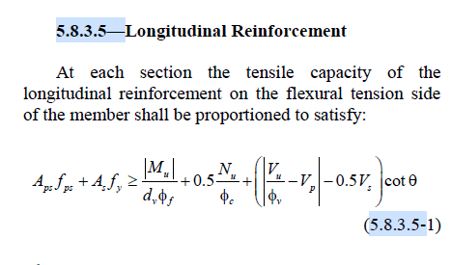
eficiencia | 0.91

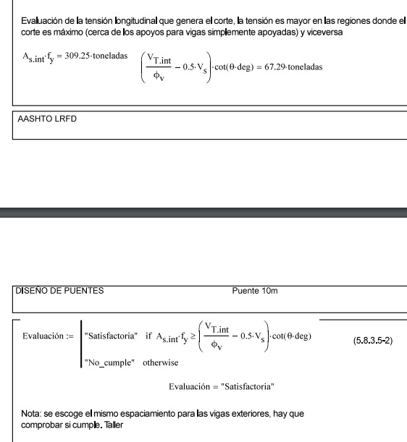
As int | 36.95
As*fy | 155.16954435 | t
 | 101.16913739 | t
 | cumple

θ | 33.09 | º

Acero al corte exterior
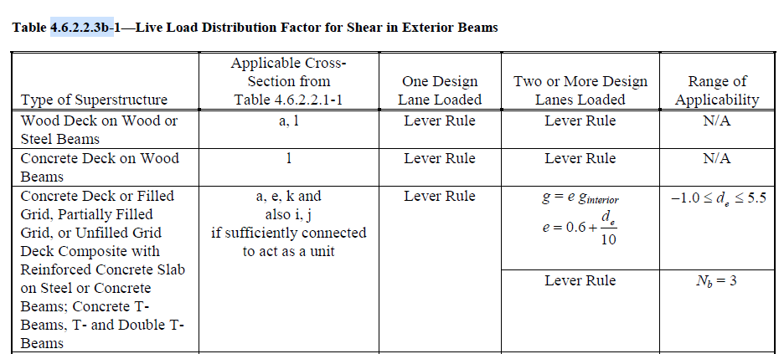

L vigas(S) | 3.10 | m | 10.17 | ft | cumple
L puentes (L) | 8.50 | m | 27.89 | ft | cumple
ancho losa(ts) | 23.00 | cm | 9.06 | in | cumple
# vigas (Nb) | 4.00 |  |  |  | cumple

de | 0.98 | ft | cumple
e | 0.698
gext1 | 0.735
gext2 | 0.67

gext | 0.74

VLL | 33.02 | t

D losa ext | 1.19 | t/m
D asfalto ext | 0.2408 | t/m
D barrera distribuido en vigas | 0.36 | t/m
D acera distribuido en vigas | 0.039 | t/m
D vigas | 1.2 | t/m

Factores de incremento de cargas
γDC | 1.25
γDW | 1.5
γLL | 1.75

VDCext | 14.80 | t
VDWext | 1.54 | t
VLLext | 42.49 | t
Vtext | 58.83 | t

Acero
est | 14 | mm
area est.(Av) | 3.08 | cm2
hviga | 123 | cm
ølong | 28 | mm
d | 114.2 | cm
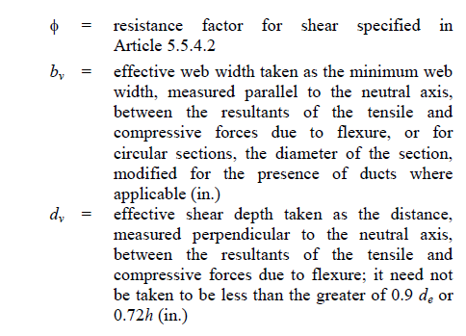
bw | 50 | cm
øv | 0.9
f'c | 280 | kg/cm2
fy | 4200 | kg/cm2

dv | 102.78 | cm
vu | 12.72 | kg/cm2
0,18f'c | 50.4 | kg/cm2 | no usar puntal-tensor
Smax1 | 58.33 | cm

$$\frac{Av∗fy}{0,0316∗{70,037}^{0,5}∗bv∗\sqrt{f^{′}c}}≥S$$
0,125f'c | 35 | kg/cm2
Smáx2 | 60.96 | cm

S supuesto | 50 | cm | menor al máximo

As | 27.37 | cm2

εs | 0.0010535656023
β | 2.68

Vc | 61.08 | t
θ | 32.69 | º
α | 90 | º

Vs | 41.42 | t
Vn | 102.51 | t

$$Vc=\frac{0,0316}{{2,54}^{2}∗{70,307}^{0,5}∗2,205}∗β∗\sqrt{f^{′}c}∗bv∗dv$$
eficiencia | 0.64

Diseño lejos y en el apoyo

a | 3 | m
(L-a)/L | 0.647
a/L | 0.353
x1 | 5.50 | m
Camión de diseño+carril
y1 | 0.65
y2 | 0.14
carga camión | 19.30 | t
Vcamión | 15.28 | t
Vvehiculos | 1.21 | t
VLLt | 16.49 | t

Tandem de diseño+carril
y1 | 0.65
y2 | 0.50
carga tandem | 15.08 | t
Vcamión | 17.35 | t
Vvehiculos | 1.21 | t
VLLt | 18.56 | t

VLL | 18.56 | t

VDCext | 4.35 | t
VDWext | 0.45 | t
VLLext | 23.89 | t
Vtext | 28.70 | t

Acero |  |  |  |  |  | gext flexión | 0.735
vu | 6.20 | kg/cm2 |  |  |  | MLL | 59.70 | del programa
Smax1 | 58.33 | cm |  |  |  | MLLγ | 76.84
Smáx2 | 60.96 | cm |  |  |  | Area triangulo LI | 8.25
 |  |  |  |  |  | MDCγ | 28.73
S supuesto | 55 | cm | menor al máximo |  |  | MDWγ | 2.98
εs | 0.00241 |  |  |  |  | Mtext | 108.55
β | 1.71
Vc | 39.00 | t
θ | 37.42 | º
α | 90 | º
Vs | 31.58 | t
Vn | 70.58 | t

eficiencia | 0.45

As ext | 30.79
As*fy | 129.31 | t
 | 25.080624907 | t
 | cumple

θ | 32.69 | º

